상품제안서
이조나전투각쌍합4종 | 상품코드: F29741

 |  |  |  |  |  |  | 02-412-0044 | www.easy1.co.kr
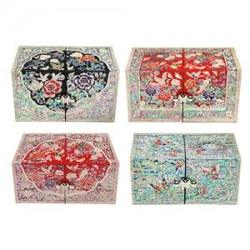

【상세/제작정보】 | 카톤 40개 / 4500원 vat별도 실크인쇄 100개미만 40000원 vat별도 100개이상 무료 컬러인쇄 100개미만 50000원 vat별도 100개이상 무료

【인쇄/포장옵션】 | 실크, 풀칼라 / 포장지포장

【공급단가】 | 수량 | 30~ | 50~ | 100~ | 300~ | 500~
*VAT별도 | 단가 | 67,500원 | 66,420원 | 64,800원 | 63,180원 | 62,100원

【상품 URL】 | https://dev.easy1.co.kr:443/src/goods_detail.php?gdno=29741

